Blad1
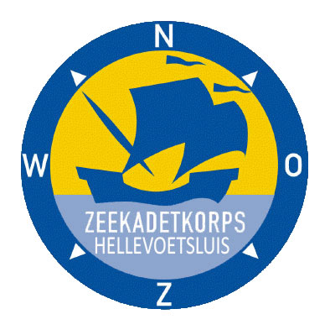

 | Logo kleding bestel lijst 2019

 |  | Aantal | Prijs | Totaal | Maat:
Polo shirt |  | 0 | € 27.00 | € -

Fleece trui |  | 0 | € 37.00 | € -

Fleece Vest |  | 0 | € 40.00 | € -

Softgel jas |  | 0 | € 53.00 | € -

Pet |  | 0 | € 10.00 | € -

TOTAAL BESTELLING: |  |  |  | € -

NAAM KADET / vrijwilliger:

 |  |  | Handtekening voor akkoord:

Vul het aantal in en de totaal prijs wordt automatische berekend
Verzend kosten zijn voor onze rekening (bij deze eenmalige bulk aankopen)
Document met geld inleveren voor 31 maart
Geld overmaken op de rekening: NL68 RABO 0365421499 Vemeld naam + Kadet

